Hoja1
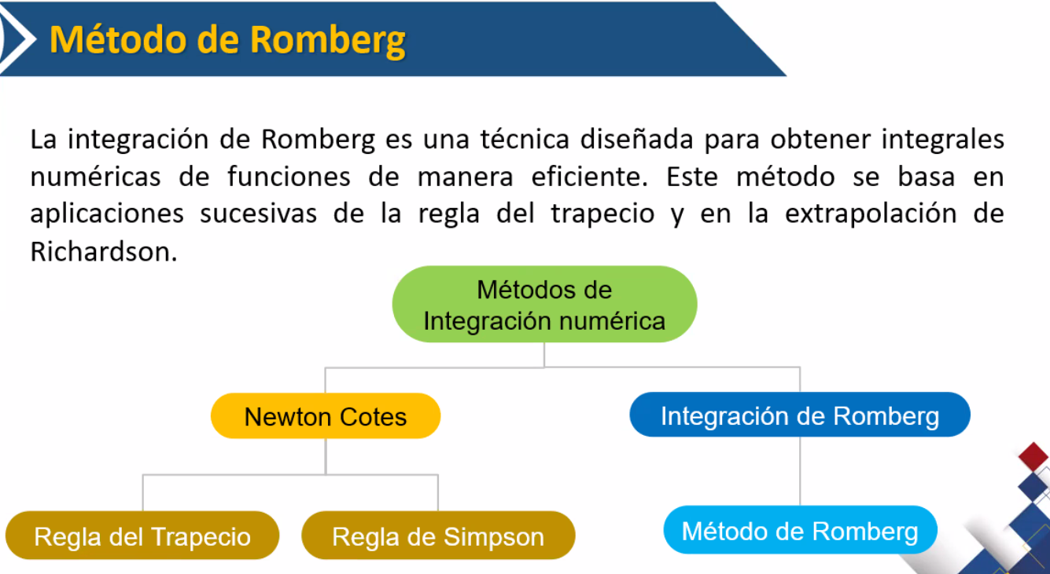

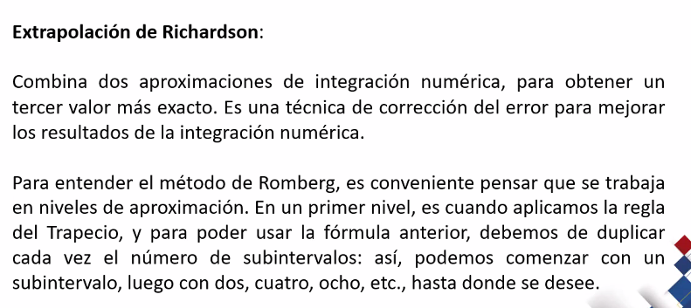

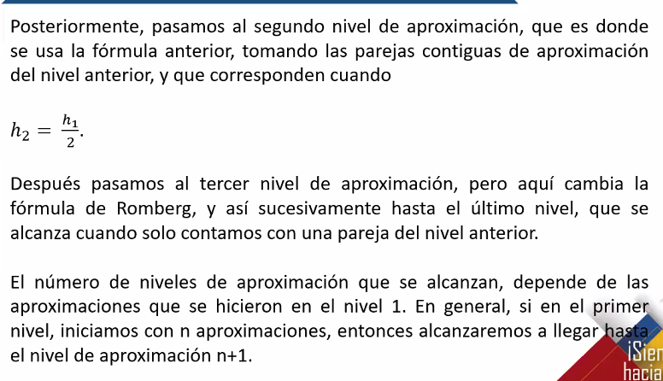

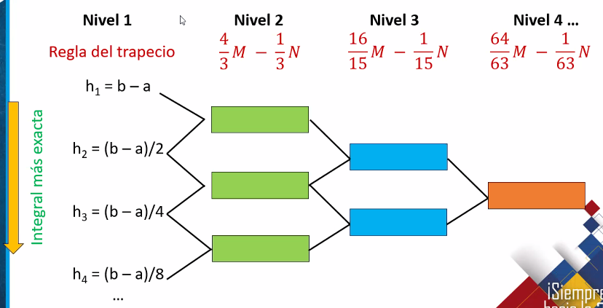

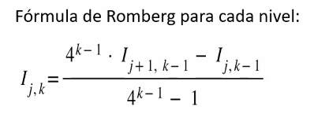
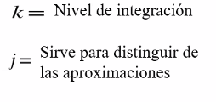

Hoja2
 |  | nivel 1 K=1 |  | nivel 2 k=2 |  | nivel 3 k=3 |  | nivel 4 k=4
j | n | I | regla del trapecio | I | regla de Romberg | I | regla de Romberg | I | regla de Romberg | Valor verdadero | Ea
1 | 1 | I11 | 22.133276725 | I12 | 12.922936353 | I13 | 15.495773571 | I14 | 15.126059727 | 15.1294 | 0.022078024583
2 | 2 | I21 | 15.225521446 | I22 | 15.334971245 | I23 | 15.131836506
3 | 4 | I31 | 15.307608795 | I32 | 15.144532427
4 | 8 | I41 | 15.185301519

a | -3 | F(a) | 3.6888794541
b | 3 | F(b) | 3.6888794541

h | 6

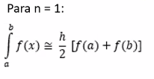

 |  |  |  |  |  |  | n | x | F(x)
 |  |  |  |  |  |  | 0 | -3 | 3.6888794541
 |  |  |  |  |  |  | 1 | 0 | 1.3862943611
 |  |  |  |  |  |  | 2 | 3 | 3.6888794541

 |  |  |  |  |  |  |  | ∆X | 3
 |  |  |  |  |  |  |  | ∑F(xi) | 1.3862943611

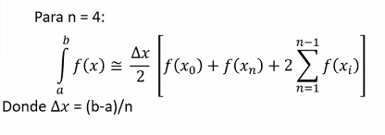
 |  |  |  |  |  |  | n | x | F(x)
 |  |  |  |  |  |  | 0 | -3 | 3.6888794541
 |  |  |  |  |  |  | 1 | -1.5 | 2.5649493575
 |  |  |  |  |  |  | 2 | 0 | 1.3862943611
 |  |  |  |  |  |  | 3 | 1.5 | 2.5649493575
 |  |  |  |  |  |  | 4 | 3 | 3.6888794541

 |  |  |  |  |  |  |  | ∆X | 1.5
 |  |  |  |  |  |  |  | ∑F(xi) | 6.516193076

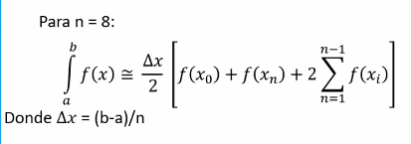
 |  |  |  |  |  |  | n | x | F(x)
 |  |  |  |  |  |  | 0 | -3 | 3.6888794541
 |  |  |  |  |  |  | 1 | -2.25 | 3.1884166174
 |  |  |  |  |  |  | 2 | -1.5 | 2.5649493575
 |  |  |  |  |  |  | 3 | -0.75 | 1.8325814637
 |  |  |  |  |  |  | 4 | 0 | 1.3862943611
 |  |  |  |  |  |  | 5 | 0.75 | 1.8325814637
 |  |  |  |  |  |  | 6 | 1.5 | 2.5649493575
 |  |  |  |  |  |  | 7 | 2.25 | 3.1884166174
 |  |  |  |  |  |  | 8 | 3 | 3.6888794541

 |  |  |  |  |  |  |  | ∆X | 0.75
 |  |  |  |  |  |  |  | ∑F(xi) | 16.558189238

Hoja4
